Sheet1
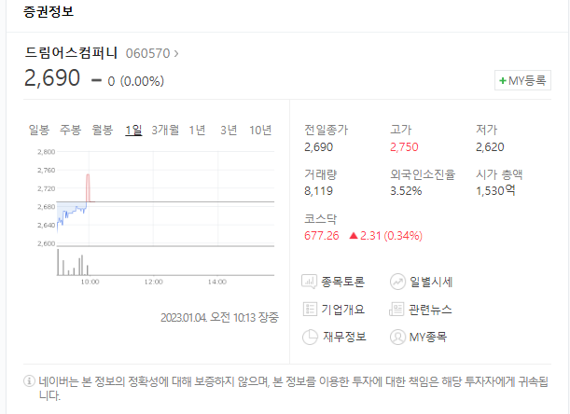
1 | 별도기준 손상 고려여부
 | 연결기준 손상검토 결과만이 있는데, 별도 기준으로는 평가하지 않은 것인지?
 | (단위: 주, 백만원)
 | 회 사 명 | 당기 3분기말 |  |  | 전기말
 |  | 주당공정가치 | 주식수 | 시장가격 | 주당공정가치 | 주식수 | 시장가격
 | (주)드림어스컴퍼니 | 2,760원 | 29,246,387 | 80,720 | 5,880원 | 29,246,387 | 171,969
 | 인크로스(주) | 12,650원 | 4,631,251 | 58,585 | 52,900원 | 2,786,455 | 147,403

 | 사용가치기준 |  |  | 시장가치기준
 | 사용가치(100%) | 239,275 |  | 주당 시장가치 | 2,690
 | noa ibd | 132,967 |  | 주식수 | 29,246,387
 | ev | 372,242 |  | 시장가치(41.8%) | 78,673
 | 지분율 | 41.8% |  | 장부금액 | 156,781
 | 주식 공정가치 | 155,597 |  | impairment exposure | -78,108 | /손상징후 있음
 | 장부금액 | 156,781
 | impairment exposure | -1,184 | /간당간당함

2 | WACC
 | 한공회 mrp를 따르는 경우 srp도 적용하는 것이 일반적인데 사용하지 않은 이유 있는지?
 | 한공회 기준으로 순자산이든, 시총이든 MICRO CAP 또는 5분위 적용될 것으로 보여져 WACC에 미치는 영향 꽤 클 것으로 보입니다

3 | WC
 | A | 22년 전체 기간 NWC변동이 (-), 영업자산 증가 하였음에도 이후기간 지속적으로 NWC이 감소하여 +CASH FLOW 영향을 주고 있는데,
 |  | 실제로 회사의 회수/결제 정책과 일관성이 있는지 22년은 왜 감소하였는지 확인이 필요할 것 같습니다.
 | B | 매출채권, 재고자산, 매입채무 외 영업자산/부채의 변동은 고려하지 않은 사유 (미수금, 미지급금의 경우 매입채무보다 큰 비중임에도…)
 |  | 확인필요하며, 영향이 꽤 될 것으로 판단되므로 평가자가 반영하지 않겠다는 의견을 보여도 고려되지 않은 영업 자산/부채가 회전하였을 때의 효과 까지는 받아볼 필요성이 있을 것 같습니다.

4 | 비교대상장부금액
 | 요거는 저희 업무스콥 아니지만 그래도 참고 목적으로…
 | A | 영업권 미고려시 영업순자산이 (-)임을 고려하였을 때, 기타유동부채나 미지급금에 자산취득 관련된 미지급금 등 영업활동이 아닌 항목이 있는지, 확인필요
 | B | 리스부채가 영업순자산 산정시 영업부채로 고려되어 있는데, IBD로 빼야함

5 | 법인세
 | 결손금의 향후 과세소득 공제효과를 반영했으나, 연결기준 CGU손상검토 일때는 법인세 관련 자산/부채 효과를 제외한 것과 일관되게 결손금공제효과 반영하면 안 됨 -> 법인세 부담액 증가할것임
 | 단, 별도 주식가치평가 시에는 결손금 공제효과를 고려하는게 일반적이므로 구분하여 관리 필요 (별도가 저희 검토 업무 스콥이라면…)

 |  |  |  |  |  |  |  | -

